人员分组
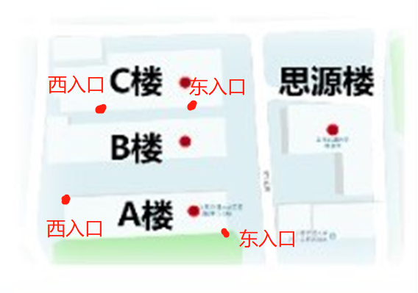
序号 | 姓名 | 手机 | 负责答辩组 | 工作分组 | 分组编号 | 教室编号 | 入口引导
1 | 毛宇晗 | 15821915967 | 1 | 引导组 | 1 | A楼203 | A楼西入口
2 | 苏圣涵 | 17321001593 | 2 | 引导组 | 2 | A楼204 | A楼西入口
3 | 盛诗睿 | 18118842354 | 3 | 引导组 | 3 | A楼503 | A楼东入口
4 | 朱勇 | 13162252686 | 4 | 引导组 | 4 | A楼504 | A楼东入口
5 | 祝景悦 | 13262631196 | 5、7 | 引导组 | 5 | 思源楼201 | 思源楼
6 | 马海伦 | 18862708177 | 8、9 | 引导组 | 6 | 思源楼303 | 思源楼
7 | 赵统 | 13262526158 | 10、11 | 引导组 | 7 | 思源楼200 | 思源楼
8 | 苏浩 | 15300979877 | 6 | 引导组 | 8 | 思源楼101 | 思源楼
9 | 石琎 | 18817893562 | 12 | 引导组 | 9 | 思源楼105 | 思源楼
10 | 张智捷 | 15900608918 | 13 | 引导组 | 10 | 思源楼309 | 思源楼
11 | 张佳乐 | 17317790519 | 14 | 引导组 | 11 | 思源楼310 | 思源楼
12 | 端凌立 | 15026615797 | 15 | 引导组 | 12 | C楼110 | C楼西入口
 | 组长 |  |  |  | 13 | C楼107 | C楼西入口
 |  |  |  |  | 14 | C楼201 | C楼东入口
 |  |  |  |  | 15 | C楼207 | C楼东入口

